分析
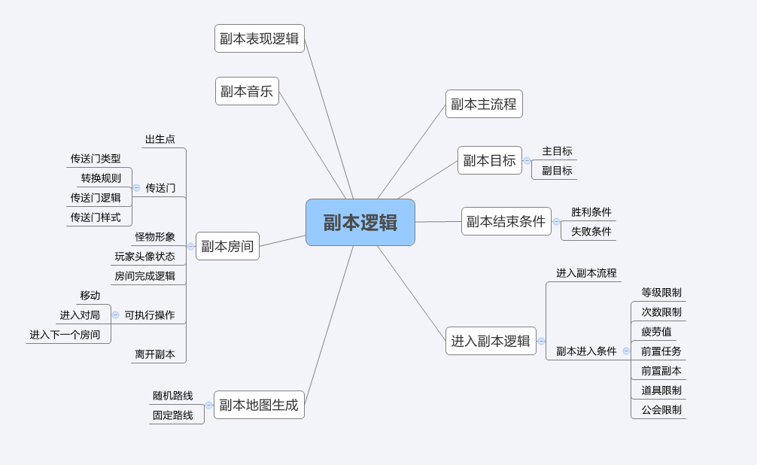

谜题
caseID | 路径 | 测试点描述 | step No. | 操作步骤 | 数据选择 | 预期结果 | P/F | 表单编号 | 备注 | P/F | 表单编号 | 备注
1 | 基本 | 谜题类型-阻挡通关型 | 1 | 查看谜题破解 |  | 属于玩家必解之谜，若不解谜，玩家无法到达最终boss
 |  |  | 2 | 查看设谜区域 |  | 位于通往主路线上下一个休息区的入口被封闭
 |  |  | 3 | 查看解谜区域 |  | 只能在支路线上，只有一个
 |  |  | 4 | 查看设谜区域个数 |  | 一个设谜休息区
 |  |  | 5 | 查看解谜休息区个数 |  | 解谜休息区大于等于1
 |  |  | 6 | 查看设谜休息区和解谜休息区关系 |  | 设谜休息区和解谜休息区一定为两个休息区，且解谜休息区必须在设谜休息区之前
 |  |  | 7 | 查看对局分布 |  | 解谜休息区上不投放进入触发式对局和交互触发式对局
 |  |  | 8 | 查看谜底类型 | 开门型 | 打开被封闭的入口

 |  |  |  | 如右侧辅助图
2 | 基本 | 阻挡通关型-设谜解谜区域测试 | 1 | 查看设谜区域 | 区域1 | 不能为设谜区域
 |  |  |  |  | 区域2 | 可以为设谜区域
 |  |  |  |  | 区域3 | 可以为设谜区域
 |  |  |  |  | 区域4 | 不能为设谜区域
 |  |  |  |  | 区域5 | 不能为设谜区域
 |  |  |  |  | 区域6 | 不能为设谜区域
 |  |  |  |  | 区域7 | 不能为设谜区域
 |  |  |  |  | 区域8 | 不能为设谜区域

 |  |  |  | 区域2为设谜区域
 |  |  | 1 | 查看解谜路线休息区 | 区域1 | 不能为解谜路线休息区
 |  |  |  |  | 区域2 | 不能为解谜路线休息区
 |  |  |  |  | 区域3 | 不能为解谜路线休息区
 |  |  |  |  | 区域4 | 不能为解谜路线休息区
 |  |  |  |  | 区域5 | 可以为解谜路线休息区
 |  |  |  |  | 区域6 | 可以为解谜路线休息区
 |  |  |  |  | 区域7 | 不能为解谜路线休息区
 |  |  |  |  | 区域8 | 不能为解谜路线休息区
 |  |  | 2 | 查看解谜区域 | 区域1 | 不能为解谜区域
 |  |  |  |  | 区域2 | 不能为解谜区域
 |  |  |  |  | 区域3 | 不能为解谜区域
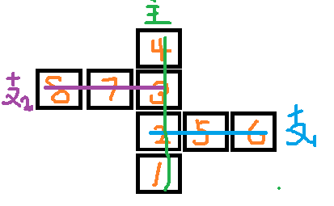
 |  |  |  |  | 区域4 | 不能为解谜区域
 |  |  |  |  | 区域5 | 不能为解谜区域
 |  |  |  |  | 区域6 | 可以为解谜区域
 |  |  |  |  | 区域7 | 不能为解谜区域
 |  |  |  |  | 区域8 | 不能为解谜区域

 |  |  |  | 区域3为设谜区域
 |  |  | 1 | 查看解谜路线休息区 | 区域1 | 不能为解谜路线休息区
 |  |  |  |  | 区域2 | 不能为解谜路线休息区
 |  |  |  |  | 区域3 | 不能为解谜路线休息区
 |  |  |  |  | 区域4 | 不能为解谜路线休息区
 |  |  |  |  | 区域5 | 可以为解谜路线休息区
 |  |  |  |  | 区域6 | 可以为解谜路线休息区
 |  |  |  |  | 区域7 | 可以为解谜路线休息区
 |  |  |  |  | 区域8 | 可以为解谜路线休息区
 |  |  |  | 区域3为设谜区域，解谜路线为支1
 |  |  | 1 | 查看解谜区域 | 区域1 | 不能为解谜区域
 |  |  |  |  | 区域2 | 不能为解谜区域
 |  |  |  |  | 区域3 | 不能为解谜区域
 |  |  |  |  | 区域4 | 不能为解谜区域
 |  |  |  |  | 区域5 | 不能为解谜区域
 |  |  |  |  | 区域6 | 可以为解谜区域
 |  |  |  |  | 区域7 | 不能为解谜区域
 |  |  |  |  | 区域8 | 不能为解谜区域
 |  |  |  | 区域3为设谜区域，解谜路线为支2
 |  |  | 1 | 查看解谜区域 | 区域1 | 不能为解谜区域
 |  |  |  |  | 区域2 | 不能为解谜区域
 |  |  |  |  | 区域3 | 不能为解谜区域
 |  |  |  |  | 区域4 | 不能为解谜区域
 |  |  |  |  | 区域5 | 不能为解谜区域
 |  |  |  |  | 区域6 | 不能为解谜区域
 |  |  |  |  | 区域7 | 不能为解谜区域
 |  |  |  |  | 区域8 | 可以为解谜区域

4 | 基本 | 谜题类型-非阻挡通关型——触发对局 | 1 | 查看谜题类型 |  | 不属于玩家必解之谜，不影响玩家直接通关副本
 |  |  | 2 | 查看设谜区域 |  | 在设谜区域存在交互物件
 |  |  | 3 | 查看解谜区域 |  | 在解谜区域存在交互物件
 |  |  | 4 | 查看设谜区域个数 |  | 一个设谜区域
 |  |  | 5 | 查看解谜休息区个数 |  | 一个解谜区域
 |  |  | 6 | 查看设谜区域和解谜区域关系 |  | 设谜区域与解谜区域为同一区域

9 | 基本 | 谜题类型-非阻挡通关型——支路线破解 | 1 | 查看谜题类型 |  | 不属于玩家必解之谜，不影响玩家直接通关副本
 |  |  | 2 | 查看设谜区域 |  | 支路线入口封闭
 |  |  | 3 | 查看解谜区域 |  | 解谜区域一定在主路线上
 |  |  | 4 | 查看设谜休息区个数 |  | 设谜休息区大于等于1
 |  |  | 5 | 查看设谜休息区和解谜休息区关系 |  | 设谜休息区一定在支路线上，解谜一定在主路线上
 |  |  | 6 | 查看对局分布 |  | 一定有进入式触发对局，可能有交互触发对局
 |  |  | 7 | 查看谜底类型 | 宝箱 | 支路线上一定会投放1个进入触发式对局，对局胜利才可在支路线最后一个休息区看到宝箱
 |  |  |  |  | 材料采集 | 支路线上一定会投放1个进入触发式对局，对局胜利才可在支路线最后一个休息区看到采集材料
 |  |  |  |  | 稀有怪 | 支路线最后一个休息区为稀有怪所在休息区，为进入式触发对局

 |  |  |  | 如右侧辅助图
10 | 基本 | 非阻挡通关型——支路线破解-区域测试 | 1 | 查看解谜区域 | 区域1 | 不能为解谜区域
 |  |  |  |  | 区域2 | 可以为解谜区域
 |  |  |  |  | 区域3 | 可以为解谜区域
 |  |  |  |  | 区域4 | 不能为解谜区域
 |  |  |  |  | 区域5 | 不能为解谜区域
 |  |  |  |  | 区域6 | 不能为解谜区域
 |  |  |  |  | 区域7 | 不能为解谜区域
 |  |  |  |  | 区域8 | 不能为解谜区域

 |  |  |  | 区域2为解谜区域
 |  |  | 1 | 查看设谜休息区 | 区域1 | 不能为设谜路线休息区
 |  |  |  |  | 区域2 | 不能为设谜路线休息区
 |  |  |  |  | 区域3 | 不能为设谜路线休息区
 |  |  |  |  | 区域4 | 不能为设谜路线休息区
 |  |  |  |  | 区域5 | 可以为设谜路线休息区
 |  |  |  |  | 区域6 | 可以为设谜路线休息区
 |  |  |  |  | 区域7 | 可以为设谜路线休息区
 |  |  |  |  | 区域8 | 可以为设谜路线休息区
 |  |  |  | 区域2为解谜区域，设谜路线为支1
 |  |  | 1 | 查看设谜区域 | 区域1 | 不能为设谜区域
 |  |  |  |  | 区域2 | 不能为设谜区域
 |  |  |  |  | 区域3 | 不能为设谜区域
 |  |  |  |  | 区域4 | 不能为设谜区域
 |  |  |  |  | 区域5 | 不能为设谜区域
 |  |  |  |  | 区域6 | 可以为设谜区域
 |  |  |  |  | 区域7 | 不能为设谜区域
 |  |  |  |  | 区域8 | 不能为设谜区域

 |  |  |  | 区域2为解谜区域，设谜路线为支2
 |  |  | 1 | 查看设谜区域 | 区域1 | 不能为设谜区域
 |  |  |  |  | 区域2 | 不能为设谜区域
 |  |  |  |  | 区域3 | 不能为设谜区域
 |  |  |  |  | 区域4 | 不能为设谜区域
 |  |  |  |  | 区域5 | 不能为设谜区域
 |  |  |  |  | 区域6 | 不能为设谜区域
 |  |  |  |  | 区域7 | 不能为设谜区域
 |  |  |  |  | 区域8 | 可以为设谜区域

 |  |  |  | 区域3为解谜区域
 |  |  | 1 | 查看设谜休息区 | 区域1 | 不能为设谜路线休息区
 |  |  |  |  | 区域2 | 不能为设谜路线休息区
 |  |  |  |  | 区域3 | 不能为设谜路线休息区
 |  |  |  |  | 区域4 | 不能为设谜路线休息区
 |  |  |  |  | 区域5 | 可以为设谜路线休息区
 |  |  |  |  | 区域6 | 可以为设谜路线休息区
 |  |  |  |  | 区域7 | 可以为设谜路线休息区
 |  |  |  |  | 区域8 | 可以为设谜路线休息区
 |  |  |  | 区域3为解谜区域，设谜路线为支1
 |  |  | 1 | 查看设谜区域 | 区域1 | 不能为设谜区域
 |  |  |  |  | 区域2 | 不能为设谜区域
 |  |  |  |  | 区域3 | 不能为设谜区域
 |  |  |  |  | 区域4 | 不能为设谜区域
 |  |  |  |  | 区域5 | 不能为设谜区域
 |  |  |  |  | 区域6 | 可以为设谜区域
 |  |  |  |  | 区域7 | 不能为设谜区域
 |  |  |  |  | 区域8 | 不能为设谜区域

 |  |  |  | 区域3为解谜区域，设谜路线为支2
 |  |  | 1 | 查看设谜区域 | 区域1 | 不能为设谜区域
 |  |  |  |  | 区域2 | 不能为设谜区域
 |  |  |  |  | 区域3 | 不能为设谜区域
 |  |  |  |  | 区域4 | 不能为设谜区域
 |  |  |  |  | 区域5 | 不能为设谜区域
 |  |  |  |  | 区域6 | 不能为设谜区域
 |  |  |  |  | 区域7 | 不能为设谜区域
 |  |  |  |  | 区域8 | 可以为设谜区域

 |  |  |  | 如右侧辅助图
11 | 基本 | 非阻挡通关型——支路线破解-进入式触发对局测试 | 1 | 设谜区域为区域6，查看进入式触发对局区域 | 非boss谜底 | 可能为区域5或者区域6
 |  |  |  |  | boss谜底 | 区域6

 |  |  | 1 | 设谜区域为区域8，查看进入式触发对局区域 | 非boss谜底 | 可能为区域7或者区域8
 |  |  |  |  | boss谜底 | 区域8

12 | 基本 | 非阻挡通关型——支路线破解--钥匙测试 | 1 | 主路线未获得”钥匙“，查看支路线入口 |  | 入口未开启

 |  |  | 1 | 主路线获得”钥匙“，查看支路线入口 |  | 入口开启

13 | 基本 | 谜题内容 | 1 | 钥匙开锁型 |  | 在解谜区域取得“钥匙”，然后来到设谜区域“开门”
 |  |  | 2 | 机关开启型 |  | 在解谜区域通过完成特定事件，设谜区域“封闭门”自动开启
 |  |  | 3 | 物件交互型 |  | 玩家通过与物件完成特定交互事件，触发对局

 |  |  |  | 如右侧辅助图，支路1为（阻挡通关型），支路2为（非阻挡通关型——支路线破解）
15 | 基本 | 谜题组合测试 | 1 | 查看（非阻挡通关型——触发对局）出现位置 | 区域1 | 不会刷出该类型谜题
 |  |  |  |  | 区域2 | 可以刷出该类型谜题
 |  |  |  |  | 区域3 | 可以刷出该类型谜题
 |  |  |  |  | 区域4 | 不会刷出该类型谜题
 |  |  |  |  | 区域5 | 可以刷出该类型谜题
 |  |  |  |  | 区域6 | 可以刷出该类型谜题
 |  |  |  |  | 区域7 | 可以刷出该类型谜题
 |  |  |  |  | 区域8 | 可以刷出该类型谜题

 |  |  |  | 如右侧辅助图，支路1为（阻挡通关型）
 |  |  | 1 | 查看（非阻挡通关型——触发对局）出现位置 | 区域1 | 不会刷出该类型谜题
 |  |  |  |  | 区域2 | 可以刷出该类型谜题
 |  |  |  |  | 区域3 | 可以刷出该类型谜题
 |  |  |  |  | 区域4 | 不会刷出该类型谜题
 |  |  |  |  | 区域5 | 可以刷出该类型谜题
 |  |  |  |  | 区域6 | 可以刷出该类型谜题
 |  |  |  |  | 区域7 | 可以刷出该类型谜题
 |  |  |  |  | 区域8 | 可以刷出该类型谜题
 |  |  | 2 | 查看（非阻挡通关型——支路线破解）出现位置 | 主路线 | 不会刷出该类型谜题
 |  |  |  |  | 支路1 | 不会刷出该类型谜题
 |  |  |  |  | 支路2 | 可以刷出该类型谜题

 |  |  |  | 如右侧辅助图，支路1为（非阻挡通关型——支路线破解）
 |  |  | 1 | 查看（非阻挡通关型——触发对局）出现位置 | 区域1 | 不会刷出该类型谜题
 |  |  |  |  | 区域2 | 可以刷出该类型谜题
 |  |  |  |  | 区域3 | 可以刷出该类型谜题
 |  |  |  |  | 区域4 | 不会刷出该类型谜题
 |  |  |  |  | 区域5 | 可以刷出该类型谜题
 |  |  |  |  | 区域6 | 可以刷出该类型谜题
 |  |  |  |  | 区域7 | 可以刷出该类型谜题
 |  |  |  |  | 区域8 | 可以刷出该类型谜题
 |  |  | 2 | 查看（阻挡通关型）出现位置 | 主路线 | 不会刷出该类型谜题
 |  |  |  |  | 支路1 | 不会刷出该类型谜题
 |  |  |  |  | 支路2 | 可以刷出该类型谜题

